Диаграммы
1. Распределение по категориям: Худлит-нонфик-детская литература ТОП-50
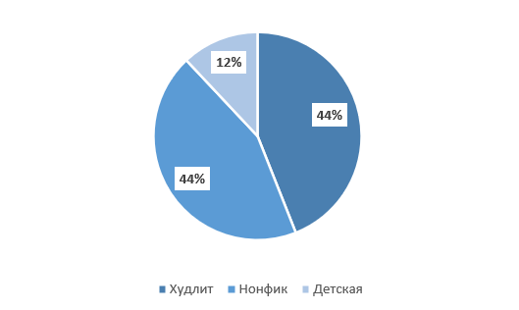

2. Распределение по категориям: отечественные и зарубежные авторы ТОП-50

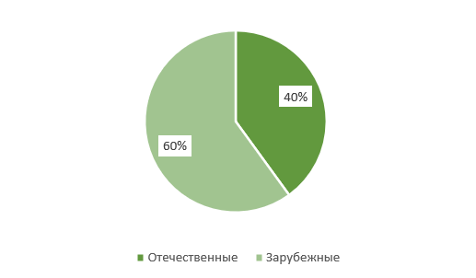

 | 1
3. Распределение по соотношению каналов в ТОП-50
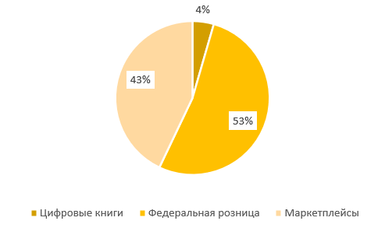

4. Распределение по цифровым и печатным книгам в ТОП-50
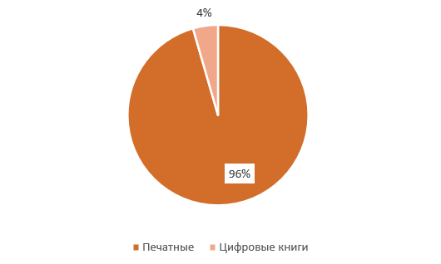

5. Рспределение по годам выхода в ТОП-50

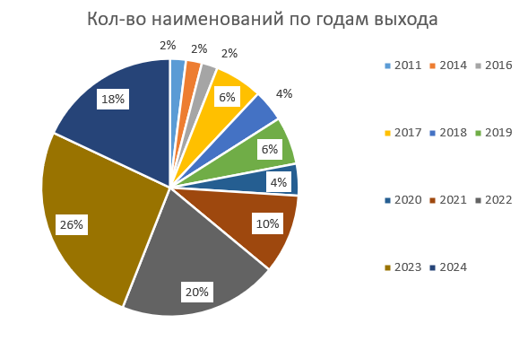
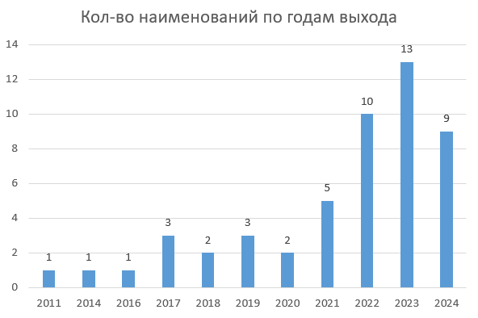

7. Распределение по типу обложек в ТОП-50
